Planilha1
QUADRO DE ACORDO DE COMPENSAÇÃO DE HORÁRIO DE TRABALHO
NATAL E DATAS ESPECIAIS - PERÍODO DE DEZEMBRO/2024 A NOVEMBRO/2025
OSVALDO CRUZ, PARAPUÃ, SAGRES e SALMOURÃO

NOME FANTASIA: |  | ____________________________________________________ |  | ESCRITÓRIO CONTÁBIL: |  |  | _________________________________________________________________________
RAZÃO SOCIAL: |  | ____________________________________________________________ |  |  | CNPJ: | ___________________________________________
ENDEREÇO: |  | _________________________________________________________________________________________________________________

NA FORMA DA CONVENÇÃO COLETIVA DE TRABALHO EM VIGOR, A EMPRESA, NO TOCANTE À JORNADA DE TRABALHO DOS COMERCIÁRIOS QUE PRESTAM SERVIÇO NESSE ESTABELECIMENTO,
TERÃO SUA JORNADA DE TRABALHO FIXADA, PRORROGADA E COMPENSADA NAS DATAS ESTIPULADAS CONFORME QUADRO ABAIXO

NOME DO COMERCIÁRIO |  |  | JORNADA DE TRABALHO DO PERÍODO DE 01/12/2024 A 30/11/2025
 |  |  | 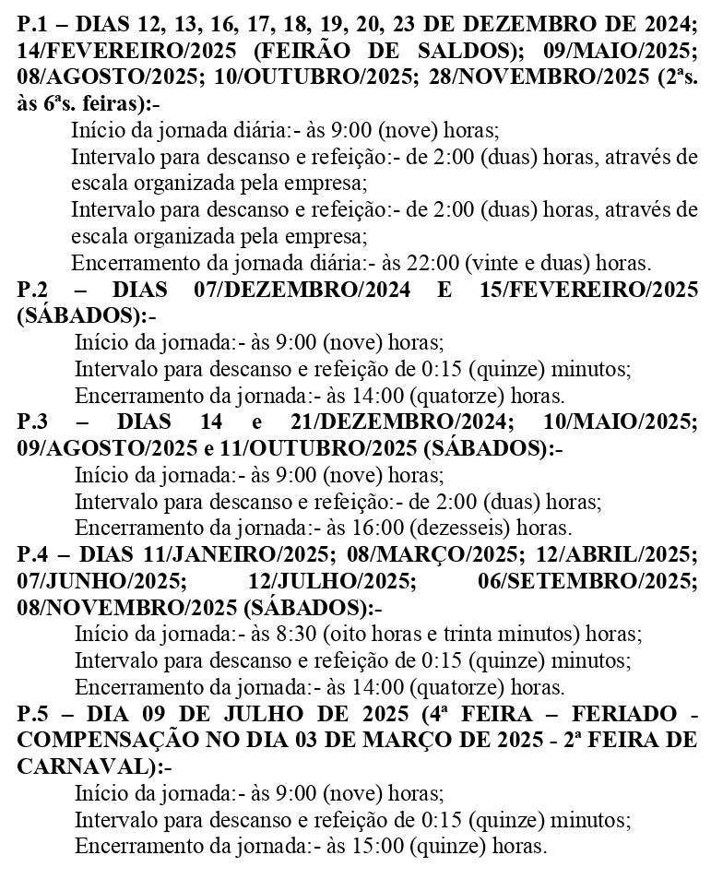 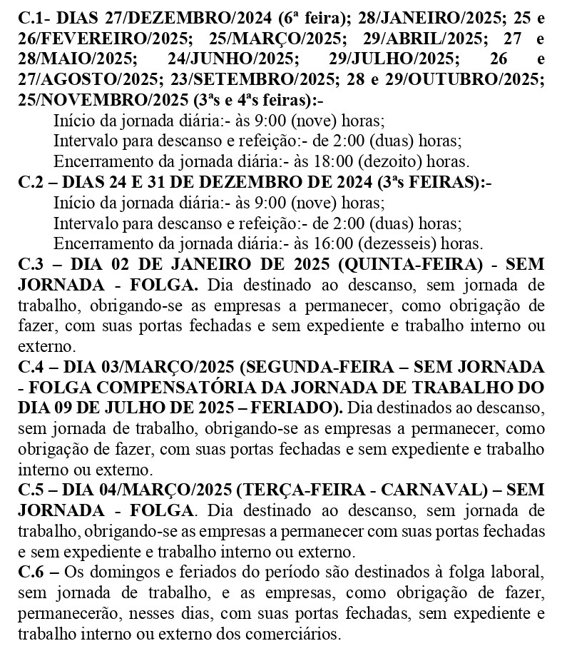

O CONTROLE DA JORNADA DE TRABALHO SERÁ FEITO ATRAVÉS DE REGISTRO MANUAL, MECÂNICO OU ELETRÔNICO, NOS TERMOS DA LEGISLAÇÃO EM VIGOR;
 | __________________________ |  | ___________________________________ |  |  | ___________________________________
 | ASSINATURA AUTORIZADA DA EMPRESA |  | SINDICATO DO COMÉRCIO VAREJISTA DE OSVALDO CRUZ |  |  | SINDICATO DOS EMPREGADOS NO COMÉRCIO DE TUPÃ

PREENCHER E ASSINAR EM 3 VIAS, ENVIAR PARA HOMOLOGAÇÃO SINDICAL, NOS TERMOS DA CCT EM VIGOR; A EMPRESA DEVE ESTAR CUMPRINDO AS CONVENÇÕES PARA OBTER HOMOLOGAÇÃO DESTE QUADRO

